Lies mich
Musterkalkulationen für die umgelegten Personalnebenkosten
einzelner Branchen

Erstellt von Univ.-Prof. DI Dr Andreas Kropik

Informationen zu den Personalnebenkosten finden sich zB im Buch
Kropik, Baukalkulation, Kostenrechnung und ÖNORM B 2061
www.bauwesen.at/pub

Zuletzt geändert |  | 2020-08-14

Das Thema UMGELEGTE PERSONALNEBENKOSTEN ist für viele Anwender eine undurchsichtige Thematik. Die Kalkulationsblätter helfen, zielgerichtet einen plausiblen Wert ermitteln zu können. Bitte prüfen Sie das Ergebnis, bevor Sie damit Kalkulationen erstellen.

Alle grau hinterlegten Zellen sind Eingabefelder. Damit können, bezogen auf Ihre Situation Anpassungen vorgenommen werden.

Das Blatt DPNK-Stamm enthält die direkten Personalkosten. Ändern sich diese, können sie im Blatt geändert werden. Auf der Seite www.bw-b.at werden die Werte auch laufend aktualisiert.

Die weiteren Blätter enthalten Musterkalkulationen für einzelne Branchen bzw Kollektivverträge. Die individuellen Ausfalltage (zB Krankheit oder betriebliche Ausfallzeiten) können den eigenen Werten entsprechend angepasst werden. Bitte bedenken sie, dass die Musterberechnung eine Jahresberechnung darstellt. Daher sind Ausfalltage bei nicht ganzjähriger Durchbeschäftigung hochzurechnen. Verwenden Sie als Anhaltspunkt den nachstehenden Kalkulator.

Anzahl der Ausfalltage |  | 9 Tage
Durchschnittliche Beschäftigungsdauer pro Kalenderjahr |  | 0.80 Jahre
Hochgerechnte Ausfalltage pro Jahr |  | 11.3 Tage

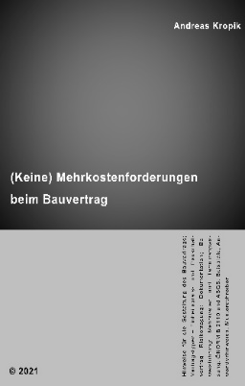
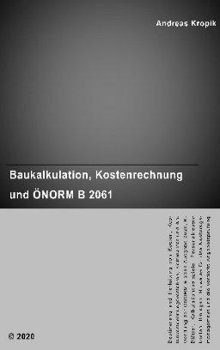
 | Kropik, Baukalkulation, Kostenrechnung und ÖNORM B 2061 (2020)

 | Kropik, (Keine) Mehrkostenforderungen beim Bauvertrag (2021)

 | Informationen dazu:
 | www.bauwesen.at/pub

DPNK-Stamm
Direkte Personalnebenkosten auf lfd. Entgelt
Stand: | 2024-01-01 |  | in %

Arbeitslosenversicherung |  |  | 2.95%
Zuschlag Insolvenzentgeltsicherung |  |  | 0.10%
Pensionsversicherung ASVG |  |  | 12.55%
Krankenversicherung ASVG |  |  | 3.78%
Unfallversicherung |  |  | 1.10%
Familienlastenausgleichsfonds (FLAF) |  |  | 3.70%
DZ zum FLAF (im Mittel; bitte zutreffenden Bundesländerwert eintragen) |  |  | 0.38%
Wohnbauförderungsbeitrag |  |  | 0.50%
Schlechtwetterentschädigungsbeitrag |  |  | 0.70%
Kommunalsteuer |  |  | 3.00%
Abfertigung-Neu (Betriebl. Mitarbeitervorsorge) |  |  | 1.53%

Summe Direkte Personalnebenkosten auf lfd Entgelt (DPNK) |  |  | 30.29%

DPNK auf Sonderzahlungen (Anpassung der DPNK auf lfd Entgelt)
DPNK auf laufendes Entgelt |  |  | 30.29%
abzüglich Wohnbauförderungsbeitrag |  |  | -0.50%

Direkte Personalnebenkosten auf Sonderzahlungen |  |  | 29.79%
Mittelwert |  |  | 30.04%

Grau hinterlegte Felder sind individuelle Eingabefelder. Sie sind überschreibbar. Alle Berechnungen sind sorgfältig geprüft, Fehler sind allerdings nie ausgeschlossen. Die Anwendung erfolgt auf eigene Gefahr.

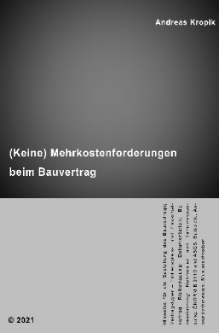
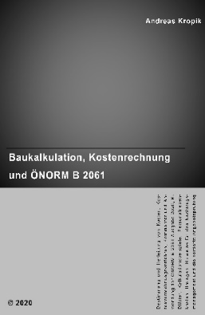
 |  | Kropik, Baukalkulation, Kostenrechnung und ÖNORM B 2061 (2020)

 |  | Kropik, (Keine) Mehrkostenforderungen beim Bauvertrag (2021)

 |  | Informationen dazu:
 |  | www.bauwesen.at/pub

Eisen- u Metallv. Gewerbe
Musterkalkulation der umgelegten Personalnebenkosten
nach
dem Kollektivvertrag für
Eisen- und Metallverarbeitendes Gewerbe

Erstellt von Univ.-Prof. DI Dr Andreas Kropik
www.bauwesen.at/tools

Direkte Personalnebenkosten (ArbeiterInnen; ASVG)
2024-01-01 |  |  | Ja | Nein |  | in %
Arbeitslosenversicherung |  |  |  |  | Ja | 2.95%
Zuschlag Insolvenzentgeltsicherung |  |  |  |  | Ja | 0.10%
Pensionsversicherung ASVG |  |  |  |  | Ja | 12.55%
Krankenversicherung ASVG |  |  |  |  | Ja | 3.78%
Unfallversicherung |  |  |  |  | Ja | 1.10%
Familienlastenausgleichsfonds (FLAF) |  |  |  |  | Ja | 3.70%
DZ zum FLAF (im Mittel; bitte zutreffenden Bundesländerwert eintragen) |  |  |  |  | Ja | 0.38%
Wohnbauförderungsbeitrag |  |  |  |  | Ja | 0.50%
Schlechtwetterentschädigungsbeitrag |  |  |  |  | Nein
Kommunalsteuer |  |  |  |  | Ja | 3.00%
Abfertigung-Neu (Betriebl. Mitarbeitervorsorge) |  |  |  |  | Ja | 1.53%
Summe Direkte Personalnebenkosten (DPNK) |  |  |  |  |  | 29.59%

DPNK auf laufendes Entgelt |  |  |  |  |  | 29.59%
abzüglich Wohnbauförderungsbeitrag |  |  |  |  |  | -0.50%
Direkte Personalnebenkosten auf Sonderzahlungen |  |  |  |  |  | 29.09%

Berechnung der umgelegten Personalnebenkosten
Ermittlung der Anzahl an produktiven Arbeitstagen |  |  |  |  |  | Tage | Ausfalltage
Tage pro Jahr (Durchschittswerte f 4 Jahre)) |  |  |  |  |  | 365.25
Samstage und Sonntage |  |  |  |  |  | -104.36
Bruttojahresarbeitszeit |  |  |  |  |  | 260.89
Feiertage u arbeitsfreie Tage |  |  |  |  |  | -10.50 | 11.20
Arbeitsfreie Tage gem KollV (24.12/31.12. je zur 1/2) |  |  |  |  |  | -0.70
Urlaubs- | 90% | 5.00 Wochen |  | 5 Tage/Wo |  | -22.50 | 25.50
Anspruch | 10% | 6.00 Wochen |  | 5 Tage/Wo |  | -3.00
SOLL-Arbeitszeit |  |  |  |  |  | 224.19
Krankenstand u Pflegefreistellung |  |  |  |  |  | -13.00 | 15.00
Sonstige Verhinderung (Pflege, Arzt udgl) |  |  |  |  |  | -2.00
Anwesenheitszeit |  |  |  |  |  | 209.19
Ausfallzeiten mit Rückvergütung |  |  |  |  |  | -
Betriebliche nicht erlösbringende Zeiten (Annahme) |  |  |  |  |  | -10.00 | 10.00
Produktive (verrechenbare) Arbeitszeit |  |  |  | in Tagen |  | 199.19 | 61.70

Berechnung der Personalnebenkosten |  |  |  |  |  |  |  | UPNK Kennzeichen
Gem KollV Eisen- u Metallverarbeitende Gewerbe |  |  |  | in Tagen | in % | DPNK | Gesamt

A. Entlohnung für die produktive Arbeitszeit |  |  |  | 199.19 | 100.00% | 29.59% | 129.59%
B. Berechnung der Umgelegten Lohnnebenkosten
B.1. Entlohnung und DPNK für Ausfallzeiten
B.1.1 Feiertage und arbeitsfreie Tage gem KV |  |  |  | 11.20 | 5.62% | 29.59% | 7.29% | 0
B.1.2 Urlaub |  |  |  | 25.50 | 12.80% | 29.59% | 16.59% | 0
B.1.3 Krankenstand u sonstige persönlcher Ausfall |  |  |  | 15.00 | 7.53% | 29.59% | 9.76% | 0
B.1.4 Betrieblicher Ausfall |  |  |  | 10.00 | 5.02% | 29.59% | 6.51% | 0
B.2. Sonderzahlungen
B.2.1 Urlaubszuschuss |  | 4.33 Wochen |  | 21.65 | 10.87% | 29.09% | 14.03% | 3
B.2.2Weihnachtsgeld |  | 4.33 Wochen |  | 21.65 | 10.87% | 29.09% | 14.03% | 3
B.3. Sonstige Nebenkosten (zB Abfertigung-ALT, Betriebsrat) |  |  |  |  |  |  | 2.00% | 0
Summe |  |  |  |  |  |  | 199.79%
abzüglich Entlohnung produktive Zeit |  |  |  |  |  |  | -100%
Personalnebenkosten gesamt |  |  |  |  |  |  | 99.79%
davon direkte Personalnebenkosten |  |  |  |  |  |  | 29.59%
davon umgelegte Personalnebenkosten |  |  |  |  |  |  | 70.20%

Umgelegte Personalnebenkosten |  |  |  |  |  |  | Wert gem Muster-berech.
Aufteilung in die Kategorien (UPNK0 bis UPNK3)

UPNK0 (von Mehrarbeit und Mehrlohn unabhängig) |  |  |  |  |  |  | 42.14%
UPNK1 (nur von Mehrarbeit abhängig) |  |  |  |  |  |  | 0.00%
UPNK2 (nur vom Mehrlohn abhängig) |  |  |  |  |  |  | 0.00%
UPNK3 (von Mehrlohn aus Mehrarbeit und Mehrarbeit abhängig) |  |  |  |  |  |  | 28.06%
Summe UPNK |  |  |  |  |  |  | 70.20%
davon UPNK00 |  |  |  |  |  |  | 42.14%
davon UPNK01 |  |  |  |  |  |  | 0.00%
davon UPNK02 |  |  |  |  |  |  | 0.00%
davon UPNK03 |  |  |  |  |  |  | 28.06%
Summe |  |  |  |  |  |  | 70.20%

Beispielrechnung für die projektbezogene Anpassung der UPNK
Projektspezifische Anpassung der UPNK
Arbeitszeit gem KollV | 38.5 | Std/Wo | Arbeitszeitzuschläge |  |  | 0.40 | €/Std
Projeltarbeitszeit | 40.0 | Std/Wo | abgabepflichtiger Lohn |  |  | 24.00 | €/Std
 |  |  | abgabepl. Lohn ohne AZ-Zusch. |  |  | 23.60
Mehrarbeitsfaktor | 0.9625 |  | Mehrlohnfaktor aus Mehrarbeit |  |  | 0.9833

 |  |  | UPNK 0 | UPNK 1 | UPNK 2 | UPNK 3 | Summe
Werte gem Musterberechnung |  |  | 42.14% | 0.00% | 0.00% | 28.06% | 70.20%
Mehrarbeitsfaktor (MAF) |  |  |  | 0.9625 |  | 0.9625
Mehrlohnfaktor - nur Mehrarbeit (MLF-MA) |  |  |  |  | 0.9833 | 0.9833
Produkt |  |  | 42.14% | 0.00% | 0.00% | 26.56% | 68.70%
Umgelegte Personalnebenkosten (K3 Zeile 13) |  |  |  |  |  |  | 68.70%

Nähere Erläuterungen zu den Personalnebenkosten und zur Stundensatzkalkulation (K3-Blatt) können dem Buch Kropik, Baukalkulation, Kostenrechnung und ÖNORM B 2061 entnommen werden. Verfügbar ist auch ein K3-Kalkulationsprogramm (in Excel) zur Ermittlung des Stundensatztes (K3-Blatt-Kalkulation nach der ÖNORM B 2061:2020). Es ist dz (März 2020) das einzige Programm, welches auf die Besonderheiten der einzelnen Kollektivverträge eingeht (unterschiedliche Bemessungsgrudlagen für Erschwernisse, Überstunden udgl). Weitere Informationen dazu siehe www.bauwesen.at.

www.bauwesen.at



 |  |  | Kropik, Baukalkulation, Kostenrechnung und ÖNORM B 2061 (2020)

 |  |  | Kropik, (Keine) Mehrkostenforderungen beim Bauvertrag (2021)

 |  |  | Informationen dazu:
 |  |  | www.bauwesen.at/pub

